关系图
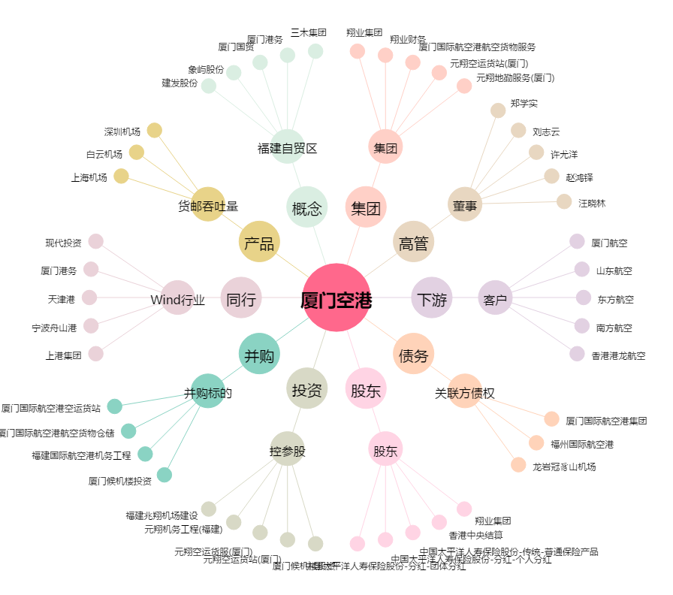
厦门空港[600897.SH] - 关系概览图

